몬스터 UI
[2] 몬스터 UI

1) 전체 몬스터 에셋
에셋 이름 | 이미지 | 에셋스토어 | 가격
슬라임 | 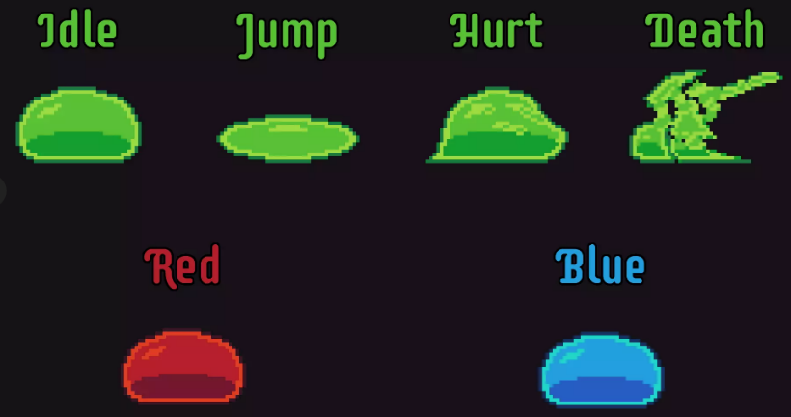 | https://assetstore.unity.com/packages/2d/characters/slime-enemy-pixel-art-228568 | 무료
 | 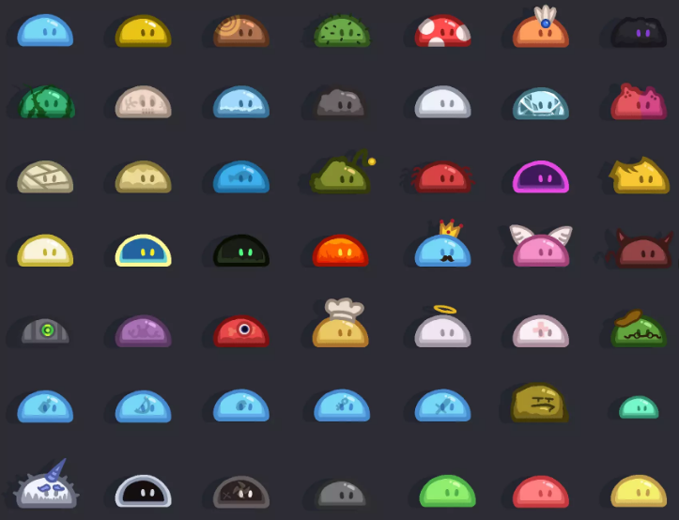 | https://assetstore.unity.com/packages/2d/characters/the-legend-of-slim-245855 | 무료
젤리 |  | https://assetstore.unity.com/packages/2d/characters/bolt-2d-jellyfarm-assets-pack-188722 | 무료
레트로풍 | 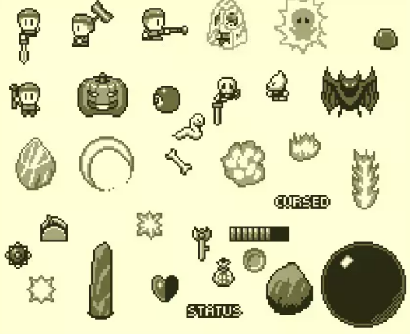 | https://assetstore.unity.com/packages/2d/characters/retro-act-rpg-sprite-pack-01-71965 | 무료
괴물풍 몬스터 | 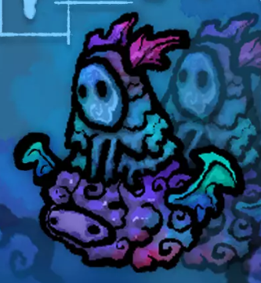 | https://assetstore.unity.com/packages/2d/characters/100-fantasy-characters-mega-pack-222143 | 무료
도트형 몬스터 | 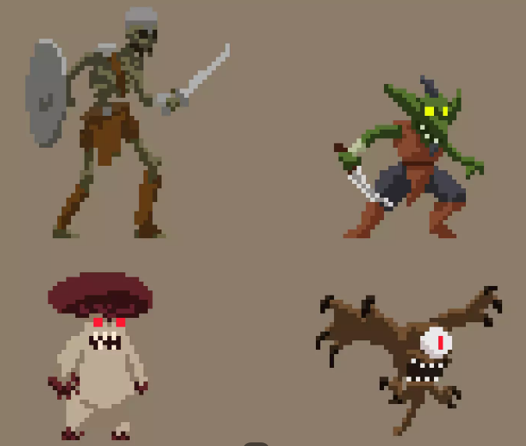 | https://assetstore.unity.com/packages/2d/characters/monsters-creatures-fantasy-167949 | 무료
고양이 모음 | 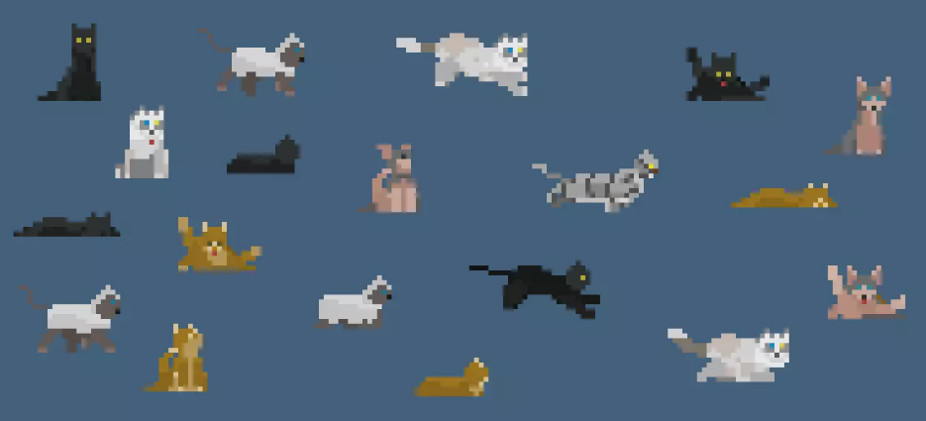 | https://assetstore.unity.com/packages/2d/characters/pet-cats-pixel-art-pack-248340 | 무료
통통 몬스터 | 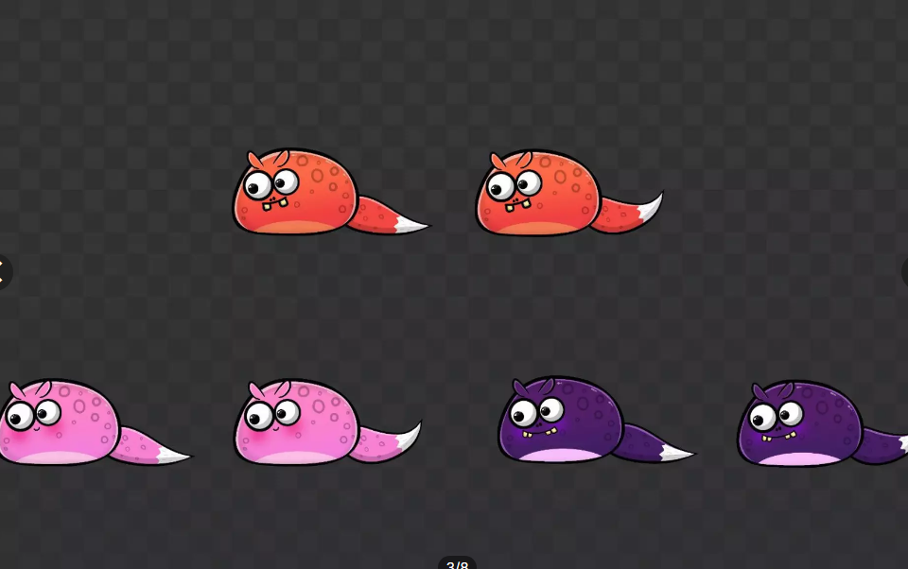 | https://assetstore.unity.com/packages/2d/characters/cute-pets-2d-free-239180 | 무료
보스 후보 1 | 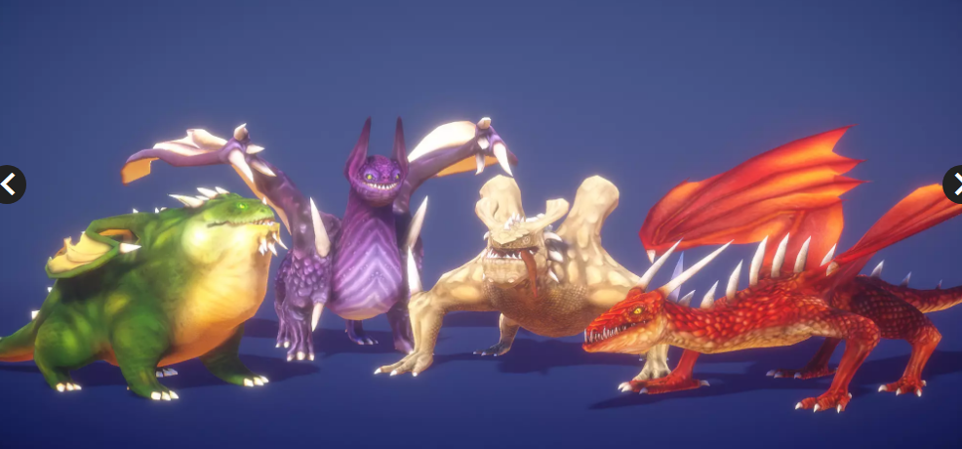 | https://assetstore.unity.com/packages/3d/characters/creatures/dragon-for-boss-monster-hp-79398 | 무료 | 폐기(3D 유니티용임)
보스 후보 2 원한체 | 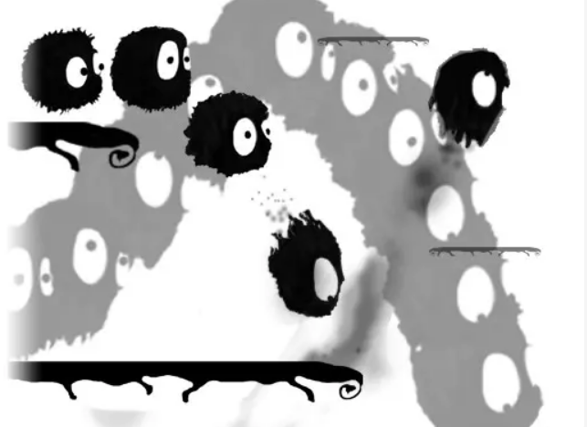 | https://assetstore.unity.com/packages/2d/characters/furball-2d-v1-2-mobile-optimized-40588 | 무료

몬스터 종류
 | [2] 몬스터 UI

 | 1) 일반 몬스터
 | 몬스터 이름 | 이미지 | 에셋 이름 | 속성 | 타입 | 공격방식 | 등장장소 | 기타 | 종류
 | 박쥐1(몸박하쥐) |  | 레트로풍 | 암흑 | 후공형 | 몸박 (부비적 거림) | 3, 4 |  | 일몹
 | 박쥐2(선빵때리쥐) |  | 레트로풍 | 암흑 | 선공형 | 근거리 공격 (캐릭터에게 할퀴기 효과) | 3, 4 |  | 일몹
 | 박쥐3(탄환날리쥐) |  | 레트로풍 | 암흑 | 선공형 | 원거리 공격 (탄환 발사) | 3, 4 | 날리는 탄환 | 일몹
 | 냥냥박치기 |  | 젤리 | 불 | 후공형 | 몸박 (부비적 거림) | 3, 4 |  | 일몹
 | 냥냥펀치 |  | 젤리 | 불 | 선공형 | 원거리 공격 (탄환 발사) | 3, 4 |  | 일몹 | 폐기

 | 꽃슬라임 |  | 젤리 | 물 | 후공형 | 원거리 공격 (탄환 발사) | 3, 4 |  | 일몹
 | 돌슬라임 |  | 젤리 | 물 | 선공형 | 몸박, 원거리 공격(탄환발사) (기믹맵에서 쓰임) | 3, 4
 | 물슬라임 |  | 젤리 | 물 | 후공형 | 몸박 (부비적 거림) | 3, 4
 | 어둠슬라임 |  | 젤리 | 암흑 | 선공형 | 몸박 (부비적 거림) | 3, 4
 | 용암슬라임 | 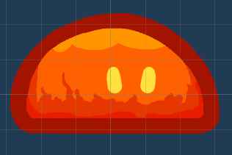 | 젤리 | 불 | 선공형 | 몸박 (부비적 거림) | 3, 4
 | 엔젤슬라임 |  | 젤리 | 성 | 선공형 | 몸박(부비적 거림), 상태이상 스턴 3초 | 3, 4

Goast | Character 7 |  | 괴물풍 몬스터 | 물 | 후공형 | 몸박 (부비적 거림) | 5, 6 |  | 일몹
Bat | Character 78 | 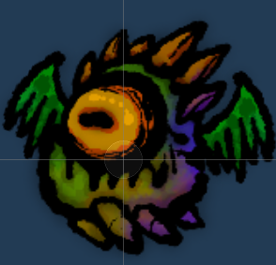 | 괴물풍 몬스터 | 물 | 선공형 | 원거리 공격 (탄환 발사) | 5, 6 | Character (71)
Knight | Charater 96 |  | 괴물풍 몬스터 | 불 | 선공형 | 근거리 공격 (캐릭터에게 할퀴기 효과) | 5, 6
Octopus | Charater 44 |  | 괴물풍 몬스터 | 물 | 후공형 | 몸박 (기믹맵에서 쓰임) | 5, 6
Farmer | Character 83 | 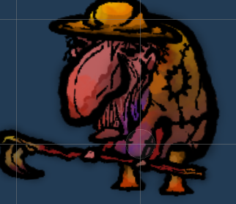 | 괴물풍 몬스터 | 암흑 | 선공형 | 근거리 공격 (캐릭터에게 할퀴기 효과) | 5, 6

 | 2) 보스 몬스터
 | 몬스터 이름 | 이미지 | 에셋 이름 | 속성 | 타입 | 공격방식 | 등장장소 | 패턴 설명 | 기타
 | 킹냥이 |  | 고양이 | 불 | 선공형 | 몸박, 원거리 공격 | 2
 | cat-1-Laying |  |  |  |  |  |  | 입장시 대기모션
 |  |  |  |  |  |  |  | 냥냥펀치(탄환) 발사
 | cat-1-Licking |  |  |  |  | 자힐 |  | 자가 치유 모션[자힐]
 | cat-1-Licking 2_0 |  |  |  |  | 그루기 |  | 그루기[그루밍]상태: 패턴 파훼시 해당 그루기 상태에 빠진다
 | cat-1-sleeping 2_0 |  |  |  |  | 사망 |  | 사망 모션 후 흐리기 처리로 점점 사라진다.
 | cat-1-Stretching_0 |  |  |  |  | 할퀴기 |  | 할퀴기 자세
 | cat-1-walk_0 |  |  |  |  | 걷기 | 몸박 | 플레이어에게 다가오는 모션
 | cat-1-Run |  |  |  |  | 대쉬 | 몸박 | 플레이어에게 대쉬스킬을 쓰는 모션
 |  |  |  |  |  | 레이저 |  | 레이저 피하기

 | 킹슬라임 | 
 |  | ,,, |  |  |  | 분열 |  | 슬라임이 한번에 10마리로 분열한다
 | Idle/Blue | 흡수된 마릿수에 비례하여 크기가 커진다. |  |  |  | 흡수 |  | - 맵 상의 분열된 슬라임을 제거하고, 제거된 수 만큼 보스몬스터의 공격력을 증가시킨다. - 일정 마리 수 이상이 남아있던 상태에서 흡수가 된다면, 바로 광폭화 패턴으로 넘어간다.
 |  |  |  |  |  | 젤리 던지기 |  | 분열된 슬라임, 혹은 킹슬라임 본캐가 젤리를 포물선으로 던진다. 플레이어가 이 젤리 장판 위에 서있으면 hp가 닳고, 이동속도가 느려지며 점프를 쓸 수 없다.
 | Death/Blue |  |  |  |  | 광폭화 |  | - 슬라임이 던졌던 젤리들이 한번에 폭발된다. 주변에 있는 플레이어는 hp가 닳으며, [마비] 패턴에 걸린다.
 | 엔젤슬라임 |  |  |  |  |  |  | 킹슬라임이 엔젤슬라임을 소환해, 킹슬라임의 체력을 힐하려고 한다.
 | Jump/Blue |  |  |  |  |  |  | 킹슬라임이 크게 점프를 한다. 점프 착지시 플레이어가 땅에 붙어있다면 50% 피해 데미지를 입는다.
 | Death/Blue |  |  |  |  | 사망 |  | 사망한 자리에 3초동안 흔적을 남긴다. 플레이어가 위에 서 있으면 hp를 깎도록 한다.
 |  |  |  |  |  | 공격 견디기 |  | 슬라임이 버틸 때 맞은 공격력의 * 0.1을 플레이어한테 공격을 반사한다

 | 원한체 |  | 원한체 | 암흑 | 선공형 | 원거리 공격(탄환 발사) | 6-1 | 맨 처음에는 한마리 | 4페이즈
 |  |  |  |  |  | 잡몹: 레이저 | 6-1 | - 플레이어가 클리어한 횟수만큼 비례하여 잡몹이 나온다. (최대 10마리) - 잡몹들이 레이저를 쏴서 플레이어를 괴롭힌다.
 |  |  |  |  |  |  |  | - 이 몬스터들의 수에 따라 보스몬스터의 보스몬스터의 공격력이 증가한다. 플레이어는 이 몬스터에게 공격을 해서 수를 줄일 수 있다.
 |  |  |  |  |  |  | 6-2 | - 원한체가 똘똘 뭉쳐 플레이어의 분신이 된다. - 플레이어가 쓰는 공격을 따라 쓰고 대쉬등을 한다.
 |  |  |  |  |  |  |  | - 플레이어가 써왔던 무기들이 플레이어 위치에 가불기마냥 꽂힌다. - 회피방법: 점프나 대쉬 사용
 |  | 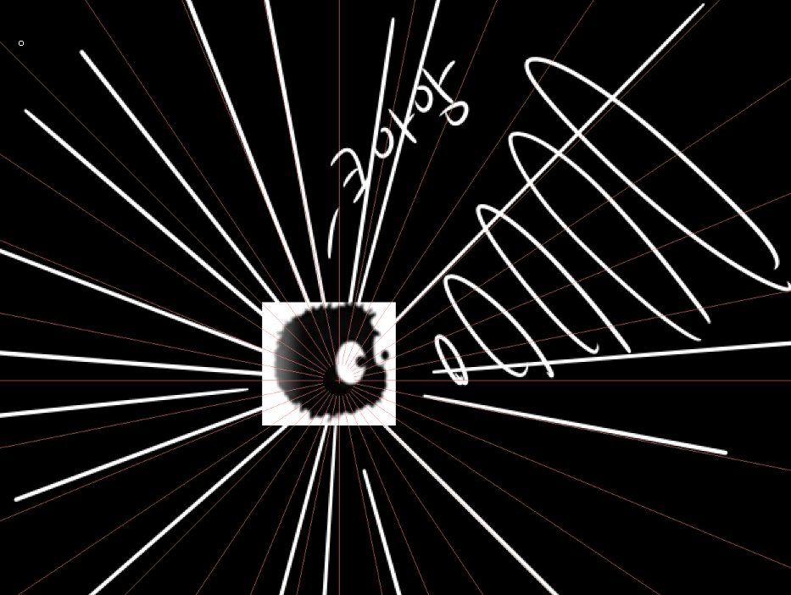 |  |  |  | 발악 패턴 | 6-3 | - 원한체의 내면세계가 오픈된다 - 맵이 완전히 까매지고 내면방 1, 2, 3이 오픈된다. - 내면방 1, 2, 3에 있는 모든 기믹을 작동시켜야 보스방에서의 생존을 가능하게끔 한다. (실패시 플레이어의 hp가 50% 닳는다.) - 반복플레이를 많이해서 공격력 스탯이 엄청 높은경우 깡딜을 하여 패턴을 파훼할 수도 있다. | 3페이즈
 |  |  |  |  |  | 내면1 | 6-3 | - 1스테이지 맵탐방을 하면서 스위치를 모두 작동시켜야 한다. - 스위치를 모두 작동 시켰다면 2페이즈 광견병 걸린 킹냥이가 나온다.
 |  |  |  |  |  | 내면2 | 6-3 | - 3스테이지 맵탐방을 하면서 스위치를 모두 작동시켜야 한다. - 스위치를 모두 작동 시켰다면 4페이즈 광견병 걸린 슬라임이 나온다.
 |  | 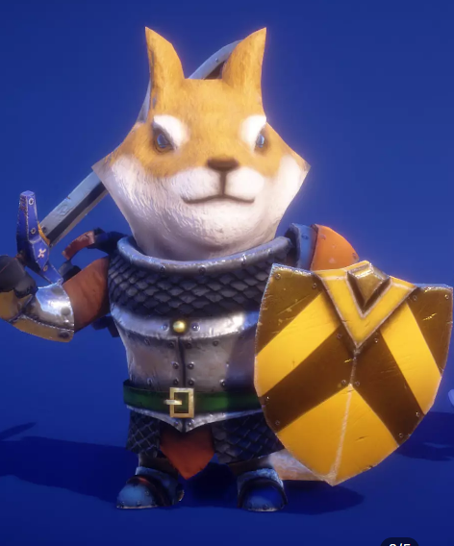 |  |  |  | 내면3 | 6-3 | - 5스테이지 맵탐방을 하면서 스위치를 모두 작동시켜야 한다. - 스위치를 모두 작동 시켰다면 6페이즈 플레이어 분신이 다시 나온다.
 |  |  |  |  |  |  | 6-4 | - 의문의 힘이 맵을 붕괴시킨다. 맵이 플레이어를 공격한다. - 공격이 모두 끝나면 주인공과 분신은 같이 봉인되는 컨셉이다.
 |  |  |  |  |  |  |  | 하지만, 의문의 힘이 주인공만을 해당 맵을 빠져나오게 한다. 의문의 힘에 주인공은 당황하고, to be continued.. 가 나오면서 게임이 마무리

